Blad1
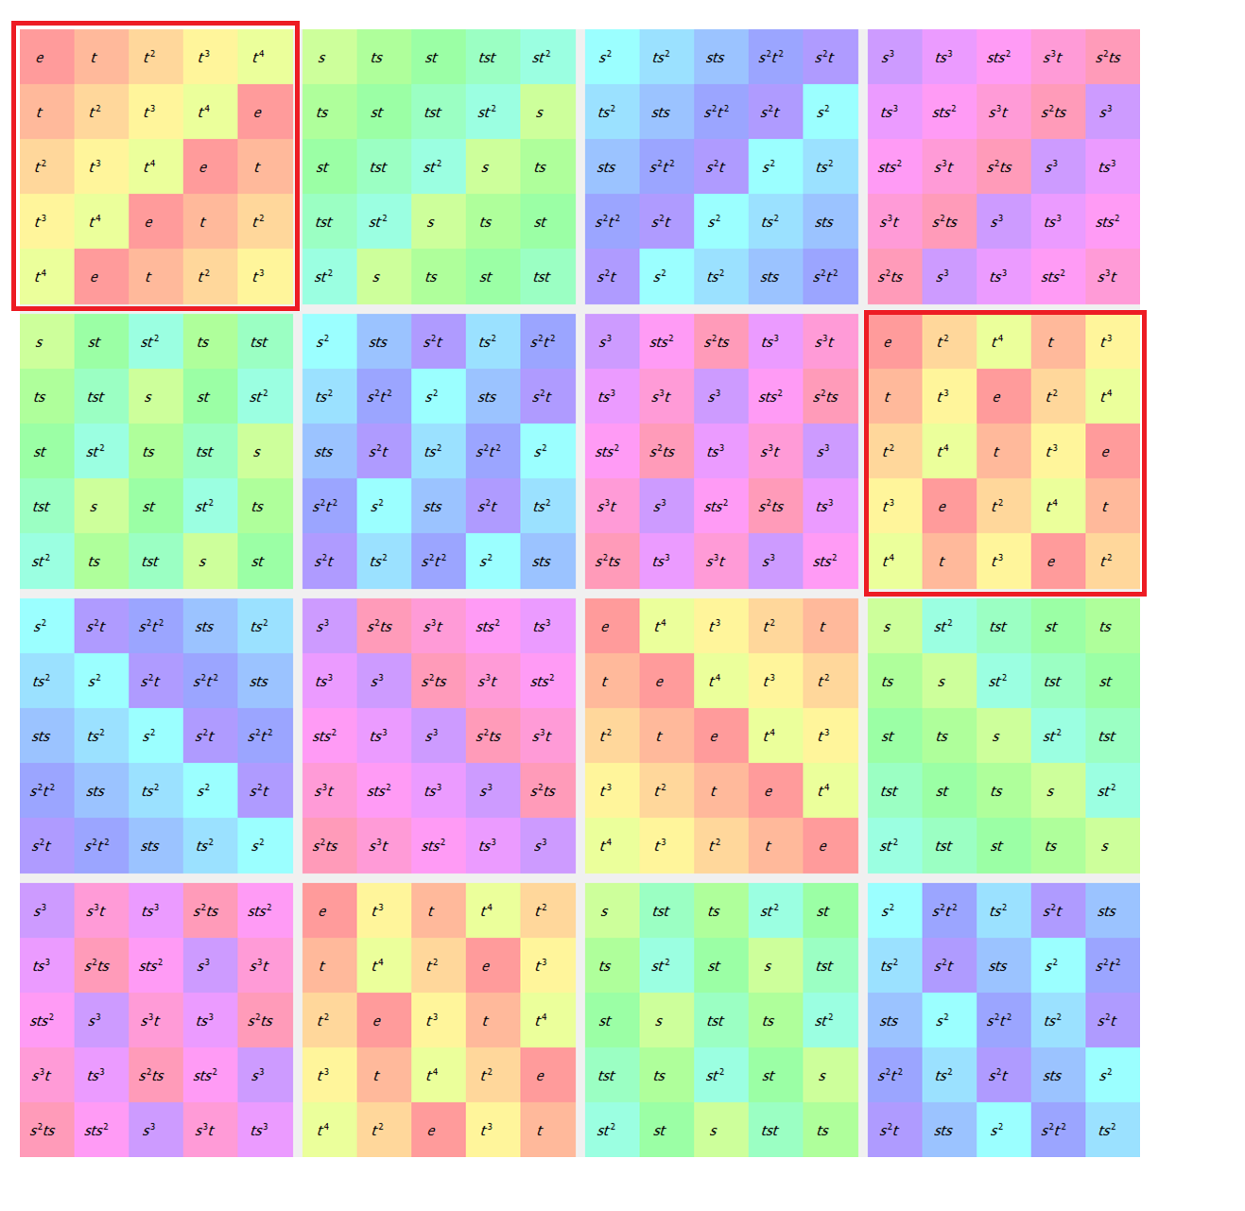
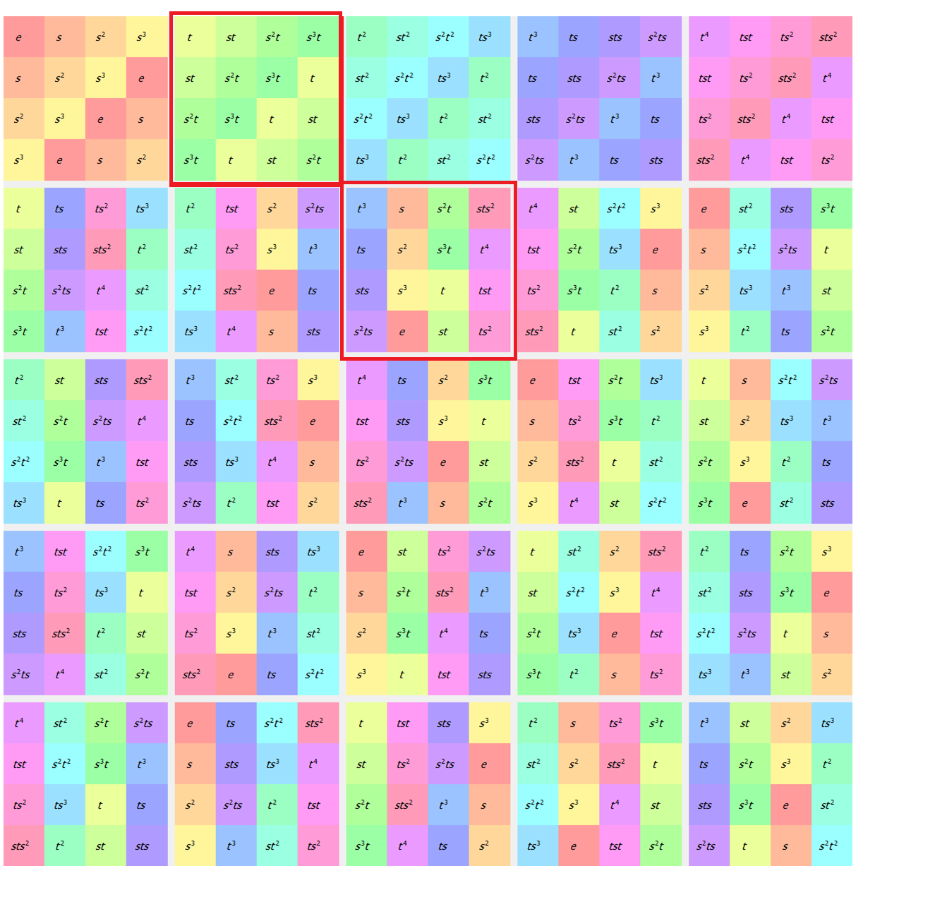
Voor meer uitleg over subgroepen: ga naar cel 135
Enkel de subgroepen van orde 5 en 10 zijn normale subgroepen van Fr20

Als je de subgroep van orde 5 bekijkt zie je direct dat dit een cylische groep is van orde 5 (Met termen uit de slides: De subgroep van orde 5 is isomorf met C5)
Dus Fr20/C5 ≅ C4

Bij de subgroep van orde 10 is het iets minder duidelijk, maar het is zeker geen cyclische groep maar een Dihedrale groep van orde 5
Dus Fr20/D5 ≅ C2

Het is dus belangrijk dat je goed de vorm van elke soort groep kent zodat je ze ook herkent in de subgroepen. Bekijk de verschillende groepen in de group explorer en je zal patronen herkennen

 | OM DUIDELIJK HET VERSCHIL TE MAKEN TUSSEN EEN NORMALE SUBGROEP EN GEEN NORMALE SUBGROEP :

 | NORMALE SUBGROEP (Elk element komt maar in één subgroep voor, of in een permetutatie van deze subgroep) |  | GEEN NORMALE SUBGROEP (Het element 't' komt bv. voor in meerdere subgroepen dat geen permutaties zijn van elkaar)
 |  | Anders gezegt: Elk groep elementen komen enkel met elkaar voor

